GRÁFICA 3
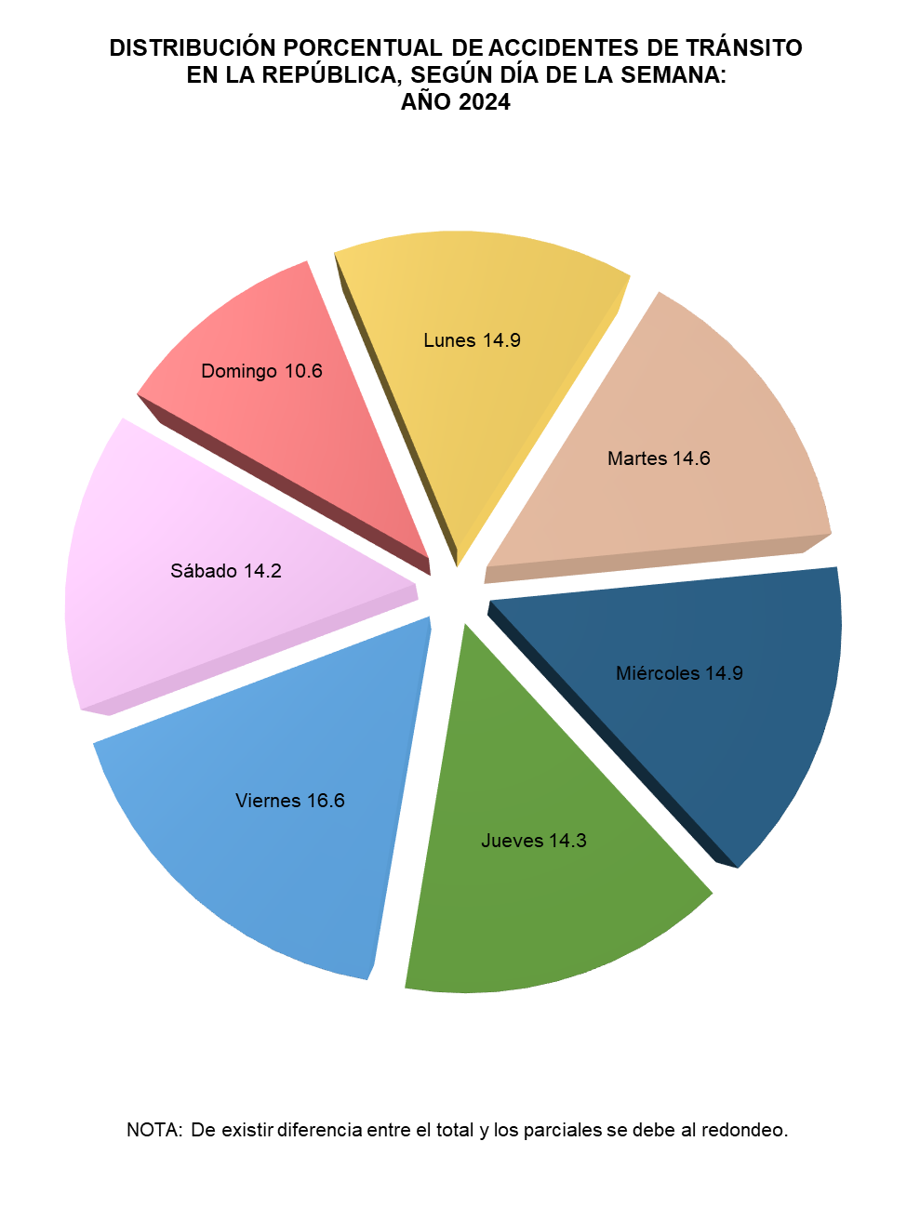
DISTRIBUCIÓN PORCENTUAL DE ACCIDENTES DE TRÁNSITO EN LA REPÚBLICA, SEGÚN DÍA DE LA SEMANA: AÑO 2020
Domingo | 9.1348188722
Lunes | 16.036350056
Martes | 14.826341342
Miércoles | 14.724262418
Jueves | 14.13668617
Viernes | 17.692020416
Sábado | 13.449520727

